Tabela 1
Tabela 1: Podaci o osiguranju za period od 1. januara do 31. maja 2023. godine
Table 1: Insurance data for the period 1 January - 31 May 2023

Šifra Code | Vrste osiguranja/ Class of Insurance | Osiguranja/ Policies |  | Štete/ Claims
 |  | Broj osiguranja/ Number of Insurance | Bruto fakturisana premija/ Gross written premium GWP (€) | Broj šteta/ Number of Claims | Riješene štete/ Settled Claims
 |  |  |  |  | Broj/ Number | Iznos/ Amount (€)
01 | Osiguranje od nezgode/ Accident insurance | 46,025 | 5,195,581 | 4,611 | 3,943 | 2,495,541
02 | Zdravstveno osiguranje/ Health insurance | 15,453 | 2,527,701 | 13,909 | 11,632 | 869,231
03 | Osiguranje motornih vozila/ Motor vehicle Insurance | 18,088 | 3,719,927 | 1,675 | 1,423 | 1,880,166
04 | Osiguranje šinskih vozila/ Railway rolling stock insurance | 2 | 87,839 | 0 | 0 | 0
05 | Osiguranje vazduhoplova/ Aircraft insurance | 14 | 153,251 | 1 | 0 | 0
06 | Osiguranje plovnih objekata/ Vessel insurance | 50 | 328,142 | 2 | 0 | 0
07 | Osiguranje robe u prevozu/ Goods in transit insurance | 91 | 287,238 | 92 | 88 | 12,814
08 | Osiguranje imovine od požara i drugih opasnosti/ Insurance against fire and other threats to property | 37,491 | 1,889,416 | 273 | 188 | 251,149
09 | Ostala osiguranja imovine/ Other damage to property | 26,829 | 5,703,157 | 953 | 753 | 1,604,165
10 | Osiguranje od odgovornosti za upotrebu motornih vozila/ Motor vehicles liability insurance | 273,104 | 16,646,398 | 7,589 | 5,715 | 7,208,077
11 | Osiguranje od odgovornosti za upotrebu vazduhoplova/ Aircraft liability insurance | 42 | 786,084 | 33 | 33 | 4,332
12 | Osiguranje od odgovornosti za upotrebu plovihih objekata/ Vessel liability insurance | 3,125 | 135,812 | 13 | 8 | 1,322
13 | Osiguranje od opšte odgovornosti za štetu/ General liability insurance | 3,148 | 1,130,911 | 200 | 96 | 105,749
14 | Osiguranje kredita/ Credit insurance | 10,427 | 749,463 | 28 | 18 | 48,414
15 | Osiguranje jemstva/ Suretyship insurance | 300 | 28,725 | 22 | 19 | 18,471
16 | Osiguranje finansijskih gubitaka/ Financial loss insurance | 4,567 | 143,624 | 189 | 178 | 22,703
17 | Osiguranje troškova pravne zaštite/ Legal expense insurance | 1,722 | 2,442 | 1 | 0 | 0
18 | Putno osiguranje/ Travel insurance | 81,642 | 589,123 | 2,785 | 2,315 | 272,772
19 | Druge vrste neživotnih osiguranja/ Other classes of non-life insurance | 23,592 | 55,766 | 3 | 2 | 150
20 | Osiguranje života/ Life insurance | 72,069 | 7,560,569 | 1,093 | 913 | 3,974,288
21 | Rentno osiguranje/ Annuity insurance | 145 | 10,233 | 22 | 14 | 18,367
22 | Dopunsko osiguranje lica uz osiguranje života/ Supplementary insurance in addition to life insurance | 45,929 | 672,886 | 425 | 253 | 199,011
23 | Druge vrste životnih osiguranje/ Other classes of life insurance | 28 | 150 | 0 | 0 | 0
 | UKUPNO (neživotna osiguranja, vrste 01 - 19) TOTAL (non-life insurance, lines 01 -19) | 545,712 | 40,160,599 | 32,379 | 26,411 | 14,795,057
 | UKUPNO (životna osiguranja, vrste 20 - 23) TOTAL (life insurance 20 - 23) | 118,171 | 8,243,838 | 1,540 | 1,180 | 4,191,665
 | UKUPNO / TOTAL | 663,883 | 48,404,437 | 33,919 | 27,591 | 18,986,721
Izvor/Source: ANO/ISA

Grafik 1: Učešće vrsta osiguranja u ukupnoj BFP
Chart 1: Share of classes of insurance in total GWP
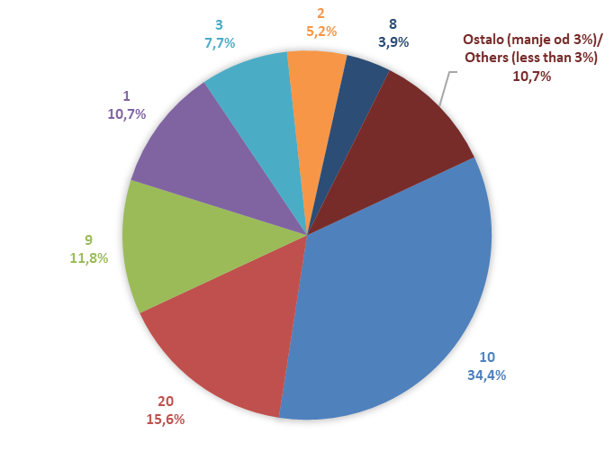

Izvor/Source: ANO/ISA

Sadržaj/Contents

